入力例
中央大学学術講演会 |  |  |  |  |  |  |  |  | 【入力シート】
 |  |  |  |  |  |  |  |  | このシートは入力見本です。 「入力シート」に入力してください。 ※以下に入力すると、自動的に左側のチラシが出来上がります。

日 時 |  |  | 2026-08-10 |  |  | （月） |  |  | 日時 ※曜日は自動入力されます | 2026-08-10 |  | 入力必須項目です
 |  |  | 受付開始 | 17:00:00 | 講演会 | 17:30:00 | ～ | 19:00:00 | 受付開始時刻 | 17:00:00
 |  |  |  |  |  |  |  |  | 講演会開始時刻 | 17:30:00 |  | 任意項目です
会 場 |  |  | 〇〇市民文化会館 大ホール |  |  |  | 入場無料 先着順 |  | 講演会終了時刻 | 19:00:00
チラシ、ポスター、各自治体広報誌など、開催２週間まえまでに事務局まで媒体をお送りください。
（メール添付可）
 |  |  | 住 所 | 八王子市〇〇町1-2-3 |  |  |  |  | 会場名 | 〇〇市民文化会館 大ホール
 |  |  | 連絡先 | 042-764-1234 |  |  |  |  | 住所 | 八王子市〇〇町1-2-3
 |  |  |  |  |  |  |  |  | 連絡先TEL | 042-764-1234
講 師 |  |  | 中央 太郎 |  | （中央大学〇学部教授） |  |  |  | 講師名 | 中央 太郎
 |  |  |  |  |  |  |  |  | 講師職位 | 中央大学〇学部教授
テーマ |  |  | 〇〇□□△△について |  |  |  |  |  | テーマ | 〇〇□□△△について
 |  |  | ―▲▲●●■■― |  |  |  |  |  | サブテーマ | ―▲▲●●■■―
 |  |  |  |  |  |  |  |  | 講演会担当者 | 佐藤
問い合わせ先 |  |  | 佐藤（選択してくださいaaaaa@gmail.com） |  |  |  |  |  | 連絡手段（選択式） | 選択してください | ←プルダウンより選択してください。
 |  |  |  |  |  |  |  |  | 連絡先 | aaaaa@gmail.com

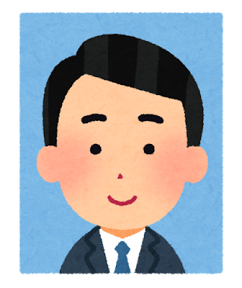
 | ■講師プロフィール |  | 中央 太郎 |  |  | ■会場地図 |  |  | 講師プロフィール | 中央大学〇学部部長(2008-2012) | ←プロフィールは5つ以内を
 | 講師 画像 |  |  |  |  | 地図画像 |  |  |  | 〇□大学助教授(1999-2003) | 抜粋のうえ入力してください。
 |  |  | 中央大学〇学部教授 |  |  |  |  |  |  | □△大学助教授(1990-1999)
 |  |  |  |  |  |  |  |  |  | ☆△大学専任講師(1985-1988)
 |  |  | 中央大学〇学部部長(2008-2012) |  |  |  |  |  |  | 〇〇省〇〇局(1975-1985)
 |  |  | 〇□大学助教授(1999-2003) |  |  |  |  |  | 貴団体名 | 〇〇〇〇〇〇
 |  |  | □△大学助教授(1990-1999) |  |  |  |  |  | 後援団体 | 〇〇県〇〇市〇〇商工会
 |  |  | ☆△大学専任講師(1985-1988) |  |  |  |  |  |  | 〇〇株式会社
 |  |  | 〇〇省〇〇局(1975-1985)

主 催 |  | 中央大学 |  |  |  |  |  |  | ※講師画像および地図画像は貴団体にて貼り付けをお願いいたします。

共 催 |  | 〇〇〇〇〇〇

後 援 |  | 〇〇県〇〇市〇〇商工会

 |  | 〇〇株式会社

